Задание 2
Номер дефекта | Название (Summary): | Критичность/Серьезность (Severity): | Окружение | Описание( Description): | Шаги (Steps to reproduce): | Фактический результат (Actual result): | Ожидаемый результат (Expected result): | Ссылка на вложение (Attachments)
1 | После отправки формы на сервер, пришли неверные данные в поле "surname" | Критическая (Critical) | Win10, Google Chrome Версия 100.0.4896.127 | тестируем запрос через Postman | 1) URL - http://zayavka-na-kartu-3.sdew.ru/save.php | значение "surname" изменилось на "иванович" | На сервер приходит тело запроса без изменений после отправки - значение "surname" - "Иванов" | https://drive.google.com/file/d/1pg7qFeOGvDBUJbXXuoPse47Be5G7vH6L/view?usp=sharing
 |  |  |  |  | 2) Метод Post
 |  |  |  |  | 3) { "birthday": "13.06.1999", "name": "Иван", "passport": "4444 № 44444444", "patronymic": "Иванович", "phone": "+7 (999)-999-99-99", "surname": "Иванов"}
2 | После отправки формы на сервер, пришли неверные данные в поле "patronymic" | Тривиальная (Trivial) | Win10, Google Chrome Версия 100.0.4896.127 | тестируем запрос через Postman | 1) URL - http://zayavka-na-kartu-3.sdew.ru/save.php | значение "patronymic" изменилось на "иванович." | На сервер приходит тело запроса без изменений после отправки - значение "patronymic" - "Иванович" | https://drive.google.com/file/d/19cFRkYdQZ7yjMYWthSNmce8m-HREpe20/view?usp=sharing
 |  |  |  |  | 2) Метод Post
 |  |  |  |  | 3) { "birthday": "13.06.1999", "name": "Иван", "passport": "4444 № 44444444", "patronymic": "Иванович", "phone": "+7 (999)-999-99-99", "surname": "Иванов"}
3 | После отправки формы на сервер, пришли неверные данные в поле "phone" | Тривиальная (Trivial) | Win10, Google Chrome Версия 100.0.4896.127 | тестируем запрос через Postman | 1) URL - http://zayavka-na-kartu-3.sdew.ru/save.php | значение "patronymic" изменилось на "8 (800) 301-39-69" | На сервер приходит тело запроса без изменений после отправки - значение "phone"- "+7 (999)-999-99-99" | https://drive.google.com/file/d/1D51lcWH5BuJE2-cBx0eHEAGxqgyJ-_1C/view?usp=sharing
 |  |  |  |  | 2) Метод Post
 |  |  |  |  | 3) { "birthday": "13.06.1999", "name": "Иван", "passport": "4444 № 44444444", "patronymic": "Иванович", "phone": "+7 (999)-999-99-99", "surname": "Иванов"}
4 | После отправки формы на сервер, тело пришло на сервер с ошибками, но статус при этом 200 | Тривиальная (Trivial) | Win10, Google Chrome Версия 100.0.4896.127 | тестируем запрос через Postman | 1) URL - http://zayavka-na-kartu-3.sdew.ru/save.php | Статус 200 | Статус 4хх | https://drive.google.com/file/d/1ZDS_lKW11iZA6B0HRVNG0jER_d_Oycgl/view?usp=sharing
 |  |  |  |  | 2) Метод Post
 |  |  |  |  | 3) { "birthday": "13.06.1999", "name": "Иван", "passport": "4444 № 44444444", "patronymic": "Иванович", "phone": "+7 (999)-999-99-99", "surname": "Иванов"}

 |  | 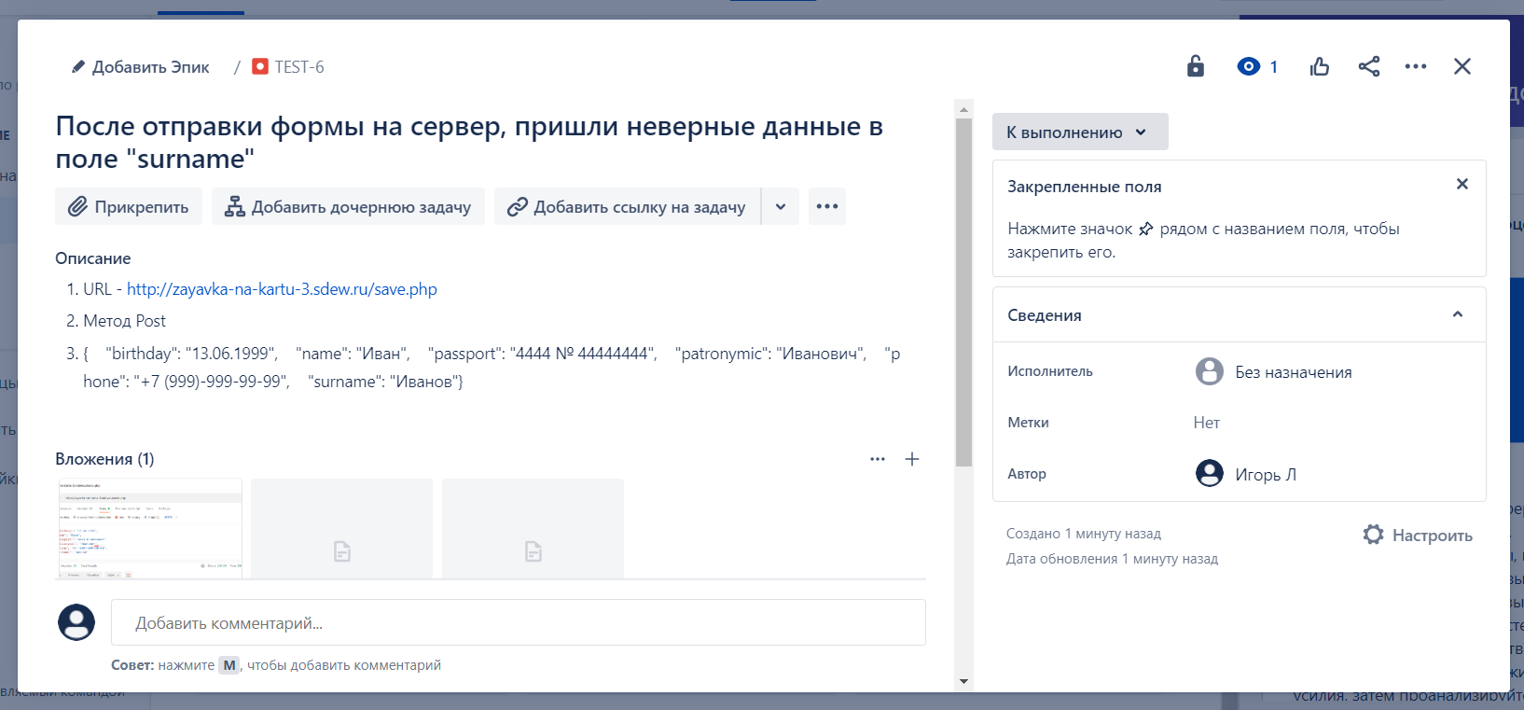

1

 |  | 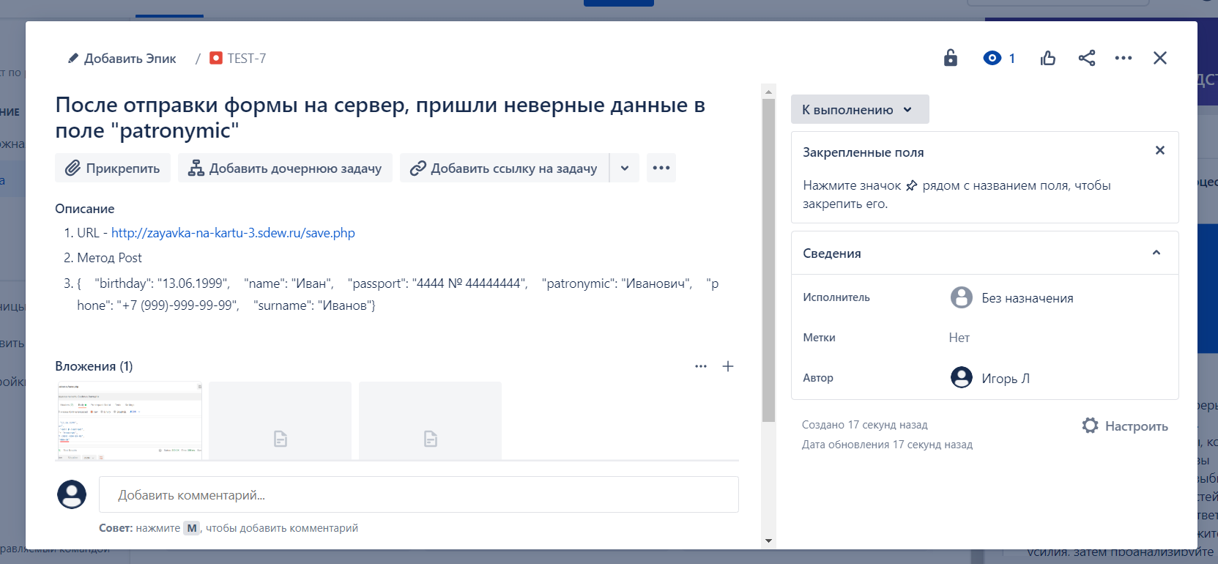

2

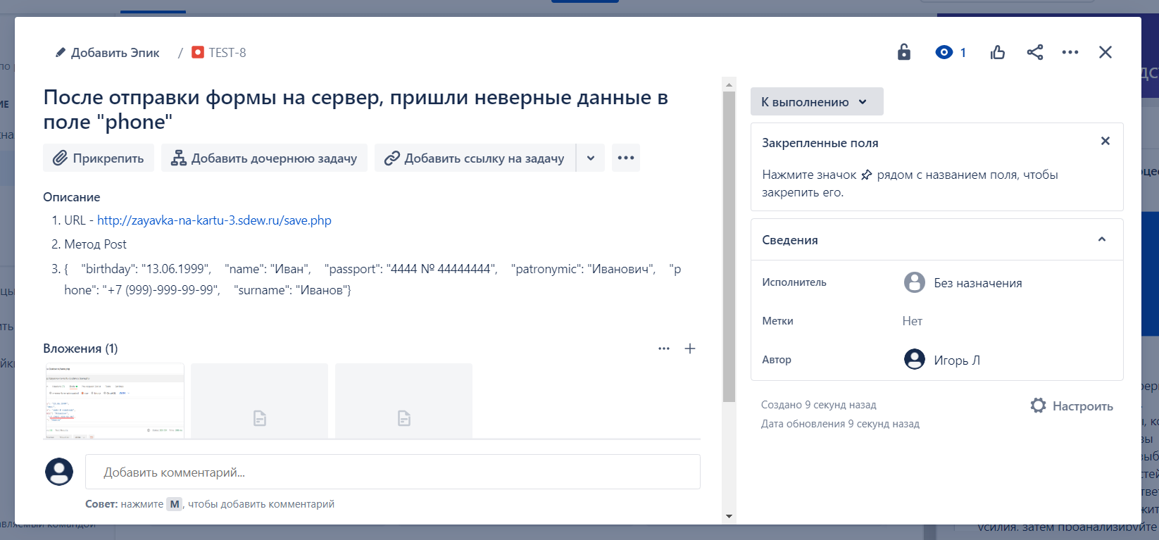

3

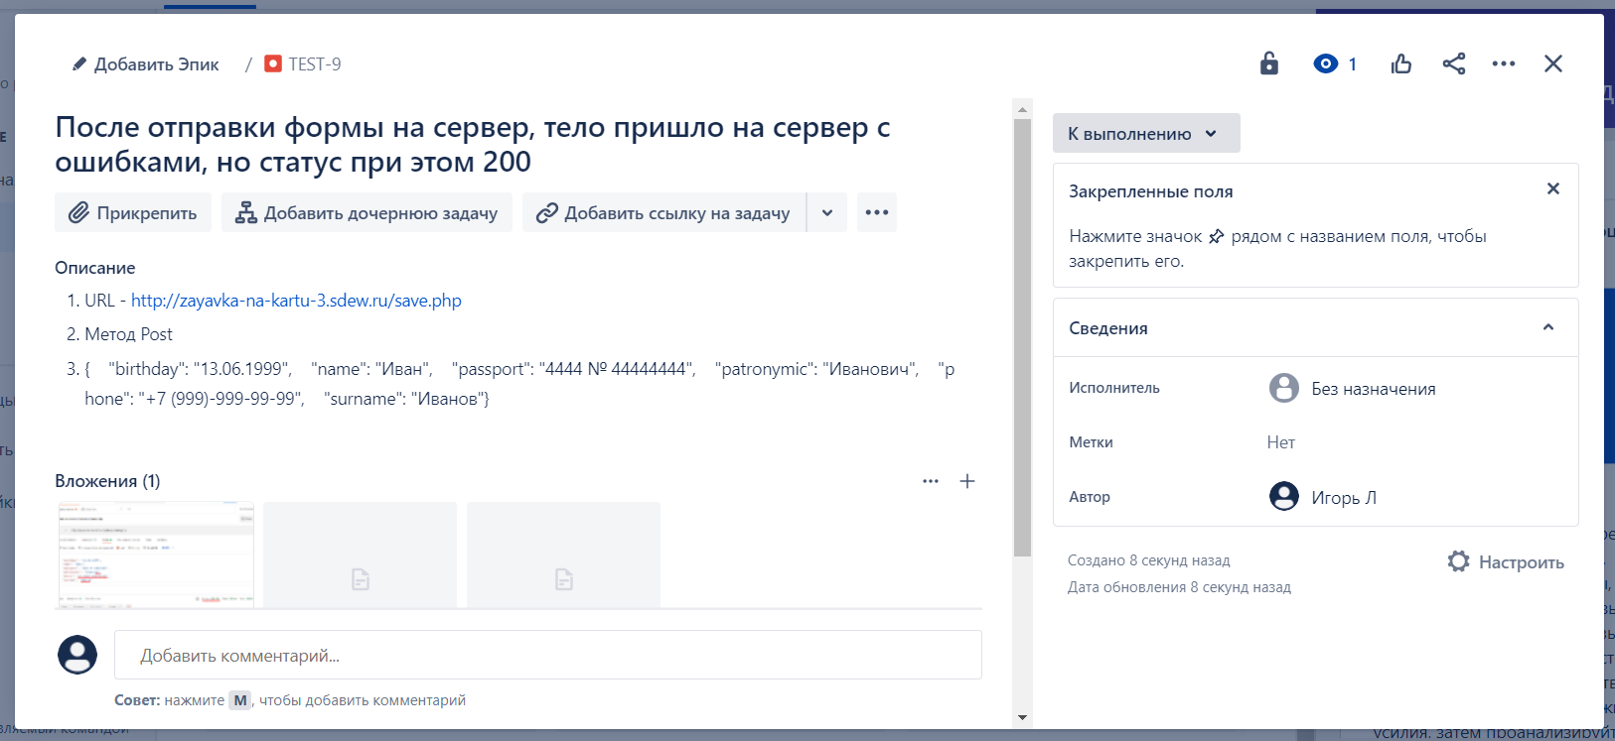

4

Задание 1
